E-Rモデル エンティティ一覧
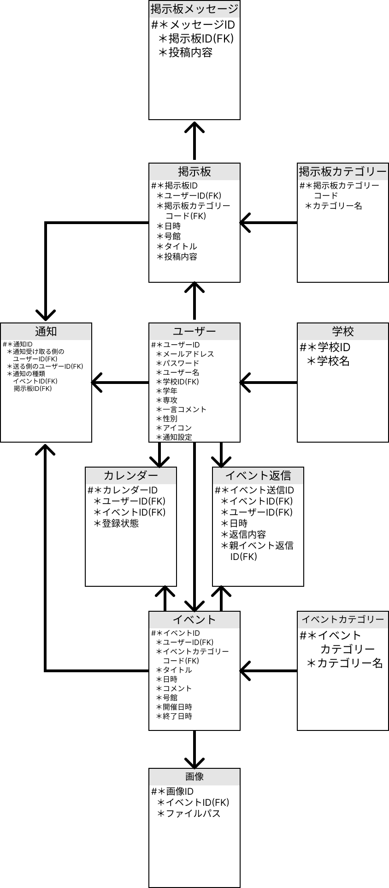
E-R図
システム名 |  | 麻生学生交流アプリ |  | 作成者 | 白濵翔
工程名 |  | システム設計 |  | 作成日付 | 2023-10-11
ドキュメント名 |  | 麻生学生交流アプリ データーベース設計書 |  | バージョン | v1.0
E-R図ID |  |  |  | 更新者
概要 |  | アプリにおけるデータモデルを示す |  | 更新日付

エンティティ一覧
No. | 論理エンティティ名 | 物理エンティティ名 | エンティティ種別 | 定義
1 | ユーザー | user | マスタ | ユーザーの情報
2 | 学校 | school | マスタ | 学校の情報
3 | イベント | event | イベント | イベントの情報
4 | イベントカテゴリー | eventCategory | マスタ | イベントカテゴリーの情報
5 | イベント返信 | eventReply | イベント | イベントに対しての返信の情報
6 | 画像 | image | イベント | イベントに投稿した画像の情報
7 | カレンダー | calendar | イベント | カレンダーの情報
8 | 掲示板 | forum | イベント | 掲示板の情報
9 | 掲示板カテゴリー | forumCategory | マスタ | 掲示板のカテゴリーの情報
10 | 掲示板メッセージ | forumMessage | イベント | 掲示板に投稿したメッセージの情報
11 | 通知 | notification | イベント | 通知の情報
E-Rモデル図

